SEカリキュラム１章
●SEカリキュラム１章の進め方

それぞれのフォーマットを作成しているので適宜使用してください。
ER図に関してはdrowioというWebアプリを使用すると簡単に書くことができます。
ER図はフォーマットがないので見本を参考にして作ってください。
これらの資料は会社ごとに千差万別でいろいろな書き方があるのでこれは一つの参考としてください。
ただ、基本的に誰でも参照できるようにExcelやWordで作られることが多いです。

フォーマットだけだとわかりにくいため、入力する参考を作成しています。
これは架空のFreeks Tweetという社内アプリを作るならということで作成しています。
一部分（ログイン画面のみ）を作成しましたが、参考にしていただけたらと思います。

課題は３画面あるので頑張って作成してください！！

Freeks Tweet

画面遷移図

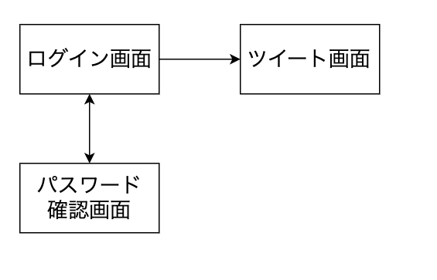

社内でのコミュニケーションを円滑にするためにツイートできる社内アプリツール

画面提議書 ログイン画面
共通情報 |  |  |  | プロジェクト名 | Freeks 開発プロジェクト |  |  | 作成者 |  | Freeks 太郎
 |  |  |  | システム名 | Freeks |  |  | 作成日付 |  | 44606
 |  |  |  | 工程名 | 外部設計 |  |  | バージョン |  | 1.0
 |  |  |  | ドキュメントID | T001 |  |  | 更新者
 |  |  |  | ドキュメント名 | Freeks 画面提議書 |  |  | 更新日付
書誌情報 |  |  |  | ID | T001-1
 |  |  |  | 名称 | Freeks ログイン画面
 |  |  |  | 概要 | Freeks ログインするための画面設計書

レイアウト図

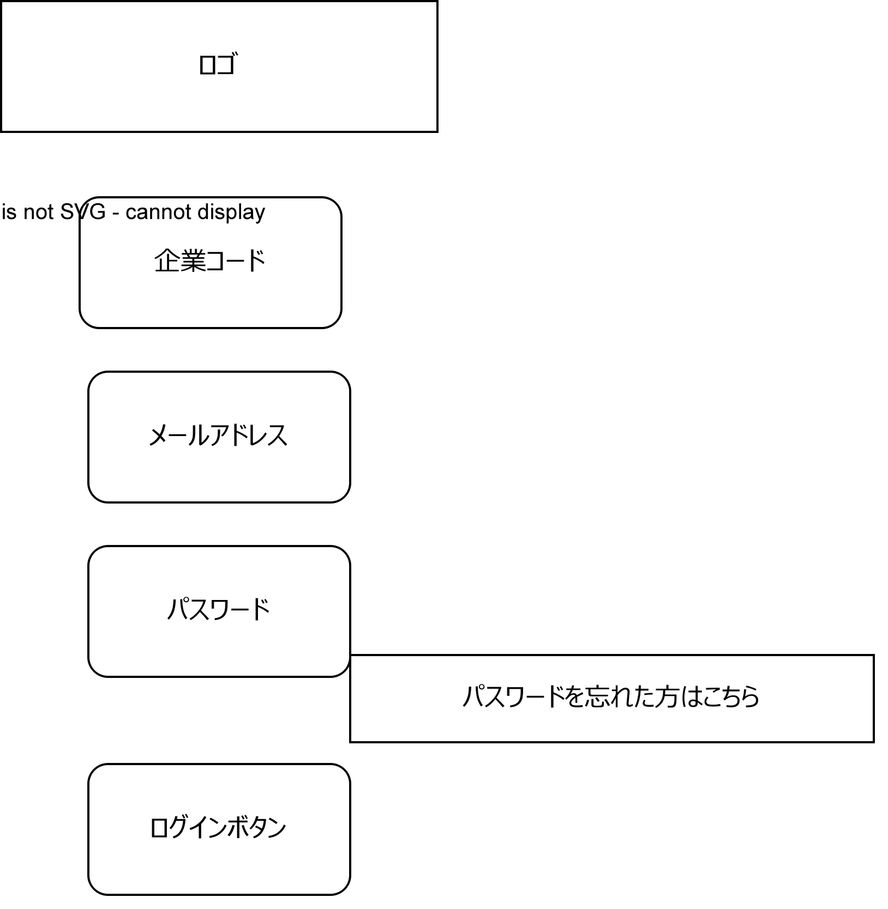

 | ロゴ

使用する部品

識別ID |  |  | ラベル |  |  | 画面部品の種類 | 表示範囲 |  | 画面部品の説明
① | - | 1 | ロゴ |  |  | カード |  |  | ロゴ画像
 | - | 2 | 企業コード入力 |  |  | テキストボックス |  |  | 企業コードを入力するための場所
 | - | 3 | メールアドレス入力 |  |  | テキストボックス |  |  | IDの入力するための場所
 | - | 4 | パスワード入力 |  |  | パスワード |  |  | パスワードを入力するための場所
 | - | 5 | ログイン |  |  | ボタン |  |  | ログイン処理を行うボタン
② | - | 1 | パスワードを忘れた人はこちら |  |  | リンク |  |  | パスワードを忘れた人が確かめるためのリンク
 | -
 | -
 | -

操作手順
企業コード、メールアドレス、パスワードを入力後、ログインボタンを押下しログインする。
パスワードを忘れた場合は、②からパスワード確認ページに遷移し確かめることができる。

画面提議書top画面
 | 共通情報 |  |  |  | プロジェクト名 | Freeks 開発プロジェクト |  |  | 作成者 |  | 石飛
 |  |  |  |  | システム名 | freeks |  |  | 作成日付 |  | 45080
 |  |  |  |  | 工程名 | 外部設計 |  |  | バージョン |  | 01
 |  |  |  |  | ドキュメントID | T001 |  |  | 更新者 |  | 石飛
 |  |  |  |  | ドキュメント名 | Freeks 画面提議書 |  |  | 更新日付
 | 書誌情報 |  |  |  | ID | T002-1
 |  |  |  |  | 名称 | 画面提議書 top画面
 |  |  |  |  | 概要 | Freeks のカリキュラムを選択をするための画面設計書

 | レイアウト図

freeksロゴ
ユーザー名
 |  |  |  |  |  |  |  |  |  |  |  | ①

phpロゴ
javaロゴ
Jsロゴ

 |  |  |  |  |  |  |  |  |  |  |  | ②

pythonロゴ
アンドロイドAロゴ
アンドロイドBロゴ

フッター

 |  |  |  |  |  |  |  |  |  |  |  | ③

 | 使用する部品

 | 識別ID |  |  | ラベル |  |  | 画面部品の種類 | 表示範囲 |  | 画面部品の説明
 | ① | - | 1 | top画面移行ボタン |  |  | ボタン |  |  | top画面に戻るためのボタン
 |  | - | 2 | ユーザー情報確認ボタン |  |  | ボタン |  |  | クリックすると、マイページ移行ボタン、ログアウトボタンの２項目が記載されたメニューが出てくる。
 |  | - | 3 | メニュー |  |  | メニュー |  |  | ユーザー情報確認ボタンを押すと表示される。
 | ② | - | 1 | ｐｈｐカリキュラム移行ボタン |  |  | ボタン |  |  | クリックするとphpカリキュラム学習ページに遷移する。
 |  | - | 2 | javaカリキュラム移行ボタン |  |  | ボタン |  |  | クリックするとjavaカリキュラム学習ページに遷移する。
 |  | - | 3 | Jsカリキュラム移行ボタン |  |  | ボタン |  |  | クリックするとｊｓカリキュラム学習ページに遷移する。
 |  | - | 4 | pythonカリキュラム移行ボタン |  |  | ボタン |  |  | クリックするとpythonカリキュラム学習ページに遷移する。
 |  | - | 5 | アンドロイドカリキュラムA移行ボタン |  |  | ボタン |  |  | クリックするとandroidカリキュラム学習ページに遷移する。
 |  | - | 6 | アンドロイドカリキュラムB移行ボタン |  |  | ボタン |  |  | クリックするとandroidカリキュラム学習ページに遷移する。

ｃ | 操作手順
 | 学びたい言語を決め、その言語のカリキュラム移行ボタンを押すと学びたい言語のカリキュラム内容ページへ遷移する。
 | ユーザー情報確認ボタンをクリックすると、マイページ移行ボタン、ログアウトボタンの２項目が記載されたメニューが出てくる。
 | マイページ移行ボタンを押すと、マイページへ遷移する。ログアウトボタンを押すと、ログアウトし、ログイン画面に遷移する。

画面提議書章・項目ページ
 | 共通情報 |  |  |  | プロジェクト名 | Freeks 開発プロジェクト |  |  | 作成者 |  | 石飛
 |  |  |  |  | システム名 | freeks |  |  | 作成日付 |  | 45080
 |  |  |  |  | 工程名 | 外部設計 |  |  | バージョン |  | 01
 |  |  |  |  | ドキュメントID | T001 |  |  | 更新者 |  | 石飛
 |  |  |  |  | ドキュメント名 | Freeks 画面提議書 |  |  | 更新日付
 | 書誌情報 |  |  |  | ID | T003-1
 |  |  |  |  | 名称 | 画面提議書 章・項目ページ
 |  |  |  |  | 概要 | Freeks のカリキュラム中の項目を選択をするための画面設計書

 | レイアウト図

freeksロゴ
ユーザー名
 |  |  |  |  |  |  |  |  |  |  |  |  | ①

学習言語の紹介
進捗率円グラフ
 |  |  |  |  |  |  |  |  |  |  |  | ②

カリキュラム一覧
章

項目
学習完了ボタン
 |  |  |  |  |  |  |  |  |  |  |  | ③

フッター

 | 使用する部品

 | 識別ID |  |  | ラベル |  |  | 画面部品の種類 | 表示範囲 |  | 画面部品の説明
 | ① | - | 1 | top画面移行ボタン |  |  | ボタン |  |  | top画面に戻るためのボタン
 |  | - | 2 | ユーザー情報確認ボタン |  |  | ボタン |  |  | クリックすると、マイページ移行ボタン、ログアウトボタンの２項目が記載されたメニューが出てくる。
 |  | - | 3 | メニュー |  |  | メニュー |  |  | ユーザー情報確認ボタンを押すと表示される。
 | ② | - | 1 | 言語紹介 |  |  | テキスト |  |  | 言語の説明をする
 |  | - | 2 | 進捗率 |  |  | 円グラフ |  |  | ユーザーの章全体の進捗率を円グラフで表す。
 | ③ | - | 1 | 章 |  |  | 見出し |  |  | 章番号を表示する。
 |  | - | 2 | 項目 |  |  | テキスト |  |  | 項目名を表示する。項目を押下すると、学習ページに遷移する。
 |  | - | 3 | 学習完了ボタン |  |  | ボタン |  |  | その項目の学習が終了したら押下する。
 |  | -

ｃ | 操作手順
 | カリキュラム一覧の中から、学習する章・項目を選択する。学習する項目をクリックすると、学習ページに遷移し、学習を開始できる。
 | 項目の学習を完了したときに、学習完了ボタンを押下する。押下すると、ボタンが「未学習」から「完了」に変わる。完了の数は、進捗率に反映される。

詳細設計書 (ログイン画面)
共通情報 |  |  | プロジェクト名 |  | Freeks 開発プロジェクト |  |  |  | 作成者 | Freeks 太郎
 |  |  | システム名 |  | Freeks |  |  |  | 作成日付 | 44606
 |  |  | 工程名 |  | 外部設計 |  |  |  | バージョン | 1.0
 |  |  | ドキュメントID |  | TA001 |  |  |  | 更新者
 |  |  | ドキュメント名 |  | 詳細設計書 |  |  |  | 更新日付
書誌情報 |  |  | ID |  | TA001−1
 |  |  | 名称 |  | 詳細設計書 ログイン画面
 |  |  | 概要 |  | ログイン画面の詳細について

フローチャート
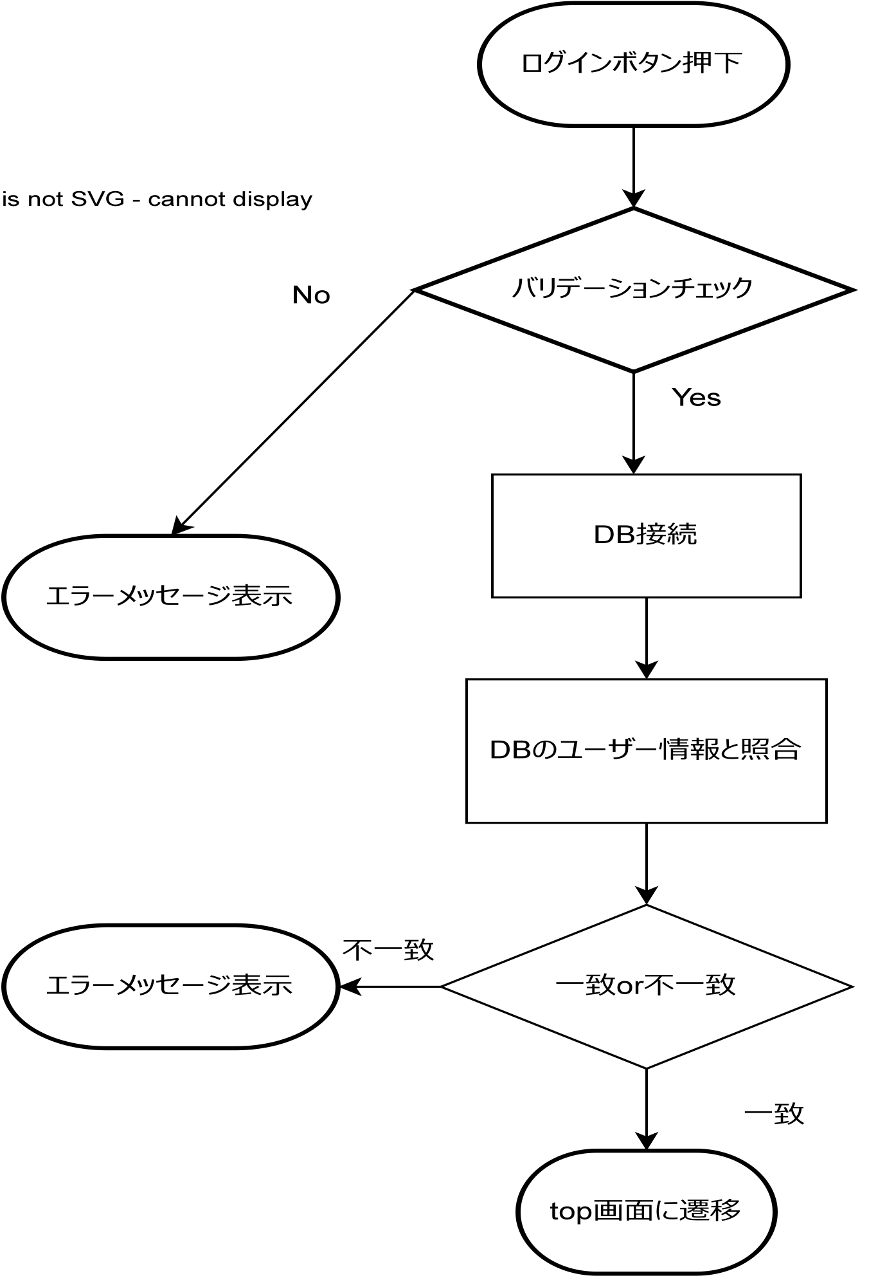

詳細

 | URL
 | ログイン画面 |  |  |  |  | https://letsengineer.jp/login
 | top画面 |  |  |  |  | https://letsengineer.jp/

 | バリデーション
 | 番号 | 項目 |  | バリデーション |  |  | データベース | カラム名 |  |  | 備考
 | 1 | 企業コード |  | not null |  |  | users | companycode
 | 2 | メールアドレス |  | not null |  |  | users | email
 | 3 | パスワード |  | not null |  |  | users | password

 | エラーメッセージ
 | 1 | company codeは必ず指定してください
 | 2 | メールアドレスは必ず指定してください
 | 3 | パスワードは必ず指定してください
 | 4 | ログイン情報に誤りがあります

 | ロゴ画像
 | letsengineer_logo.png

詳細設計書（top画面）
共通情報 |  |  | プロジェクト名 | Fresks開発プロジェクト |  | 作成者 | Freeks 太郎
 |  |  | システム名 | Freeks |  | 作成日付 | 44606
 |  |  | 工程名 | 外部設計 |  | バージョン | 1.0
 |  |  | ドキュメントID | TA001 |  | 更新者
 |  |  | ドキュメント名 | Freeks 詳細設計書 |  | 更新日付
書誌情報 |  |  | ID | TA001−1
 |  |  | 名称 | 詳細設計書 top画面
 |  |  | 概要 | top画面についての詳細

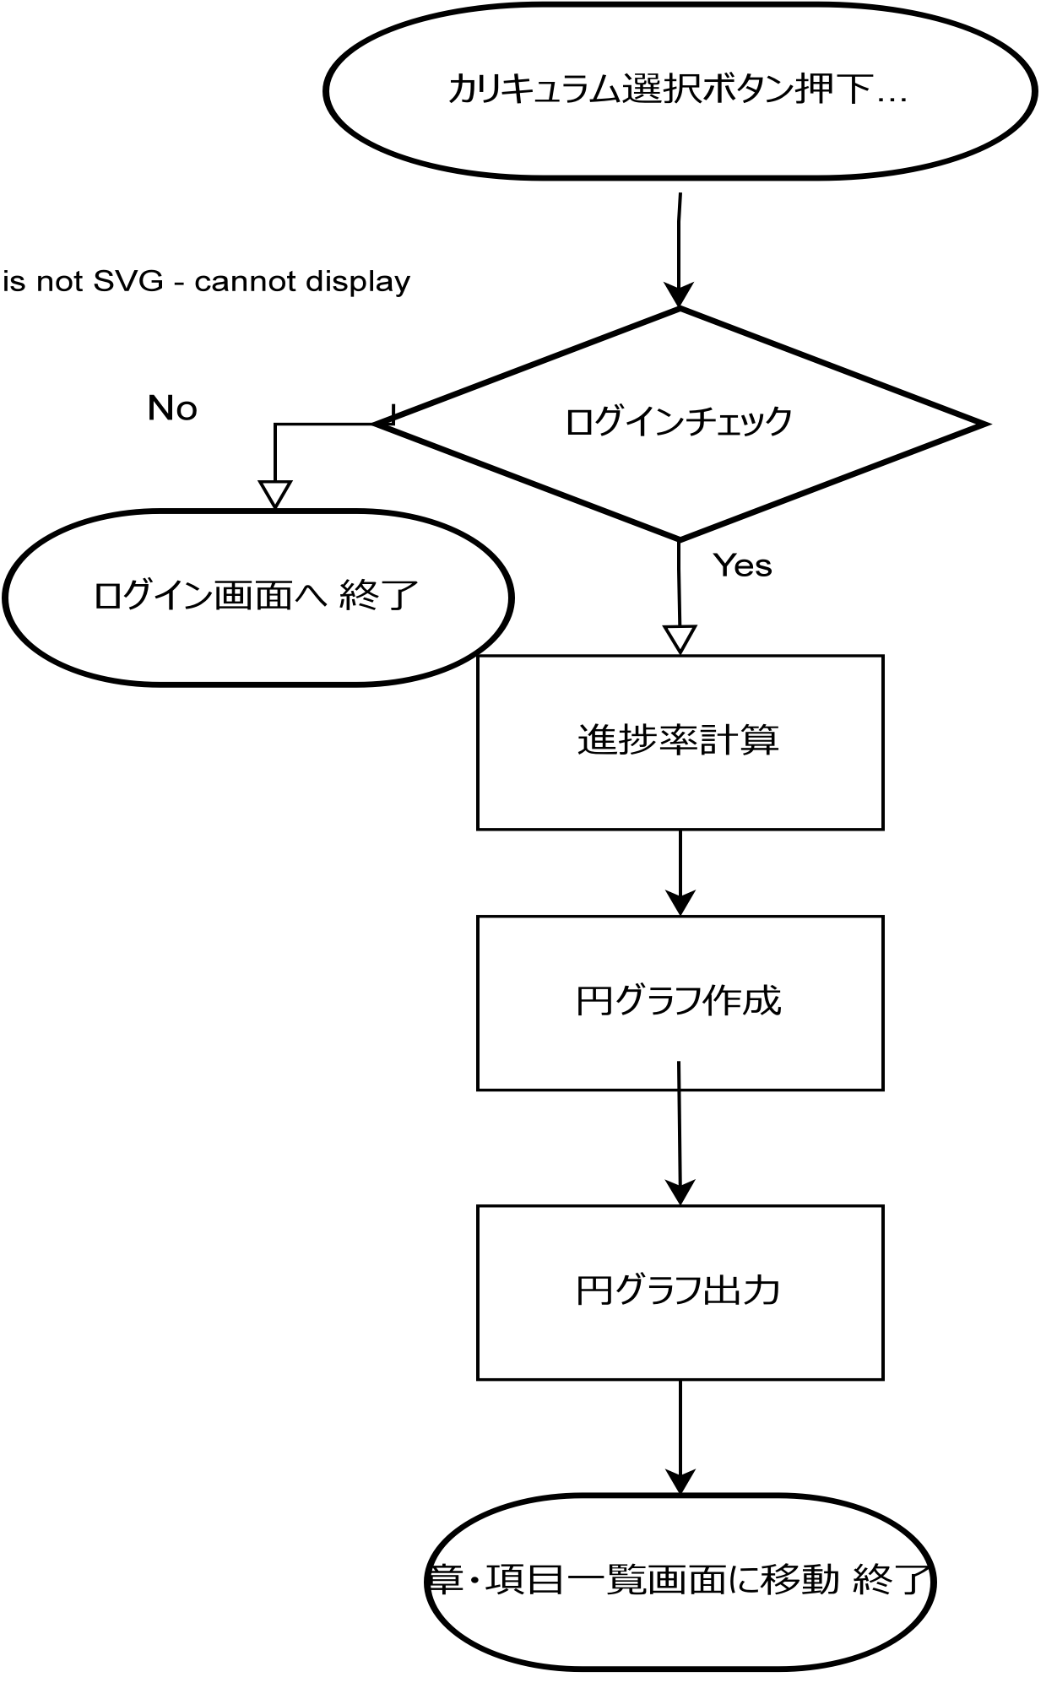
フローチャート

詳細

 | top画面 |  |  |  | https://letsengineer.jp/
 | 章・項目一覧画面（PHPエンジニアコース） |  |  |  | https://letsengineer.jp/curriculum/detail/PHPエンジニアコース
 | 章・項目一覧画面（Javascript） |  |  |  | https://letsengineer.jp/curriculum/detail/JavaScript
 | 章・項目一覧画面（HTML/CSS） |  |  |  | https://letsengineer.jp/curriculum/detail/HTML
 | ログイン画面 |  |  |  | https://letsengineer.jp/login

 | 進捗率計算式
 |  | 選択したカリキュラムの完了項数÷選択したカリキュラムの学習完了ボタン数

詳細設計書（章・項目一覧画面）
共通情報 |  | プロジェクト名 | Freeks 開発プロジェクト |  | 作成者 | Freeks 太郎
 |  | システム名 | Freeks |  | 作成日付 | 44606
 |  | 工程名 | 外部設計 |  | バージョン | 1.0
 |  | ドキュメントID | TA001 |  | 更新者
 |  | ドキュメント名 | 詳細設計書 |  | 更新日付
書誌情報 |  | ID | TA001−1
 |  | 名称 | 詳細設計書 章・項目一覧画面
 |  | 概要 | 章・項目一覧画面の詳細について

フローチャート

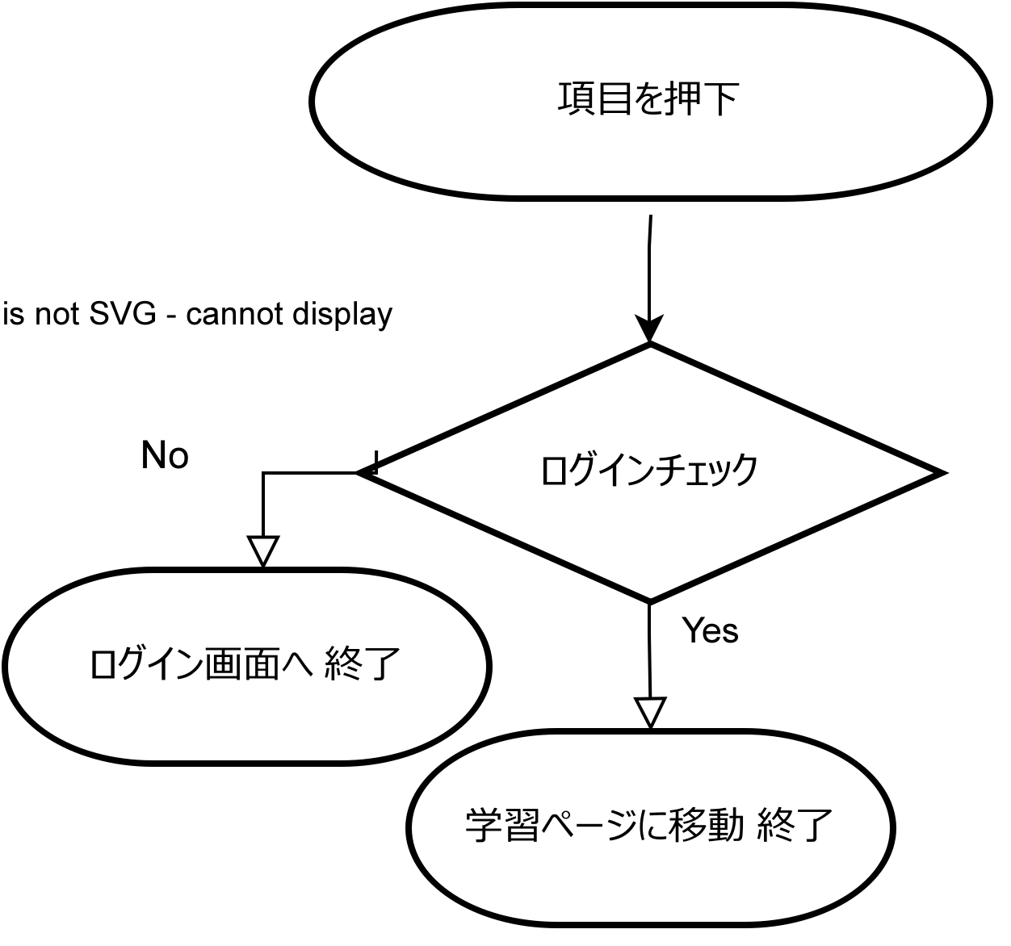

詳細

 | URL
 | 章・項目一覧画面（HTML/CSS） |  |  | https://letsengineer.jp/curriculum/detail/HTML
 | 1章1項 |  |  | https://letsengineer.jp/curriculum/HTMLCSS/1/2
 | 1章2項 |  |  | https://letsengineer.jp/curriculum/HTMLCSS/1/3
 | 1章3項 |  |  | https://letsengineer.jp/curriculum/HTMLCSS/1/4
 | 2章1項 |  |  | https://letsengineer.jp/curriculum/HTMLCSS/2/1
 | 2章1項 |  |  | https://letsengineer.jp/curriculum/HTMLCSS/2/1
 | 2章1項 |  |  | https://letsengineer.jp/curriculum/HTMLCSS/2/1

 | ログイン画面 |  |  | https://letsengineer.jp/login

ER図
